Punto 1
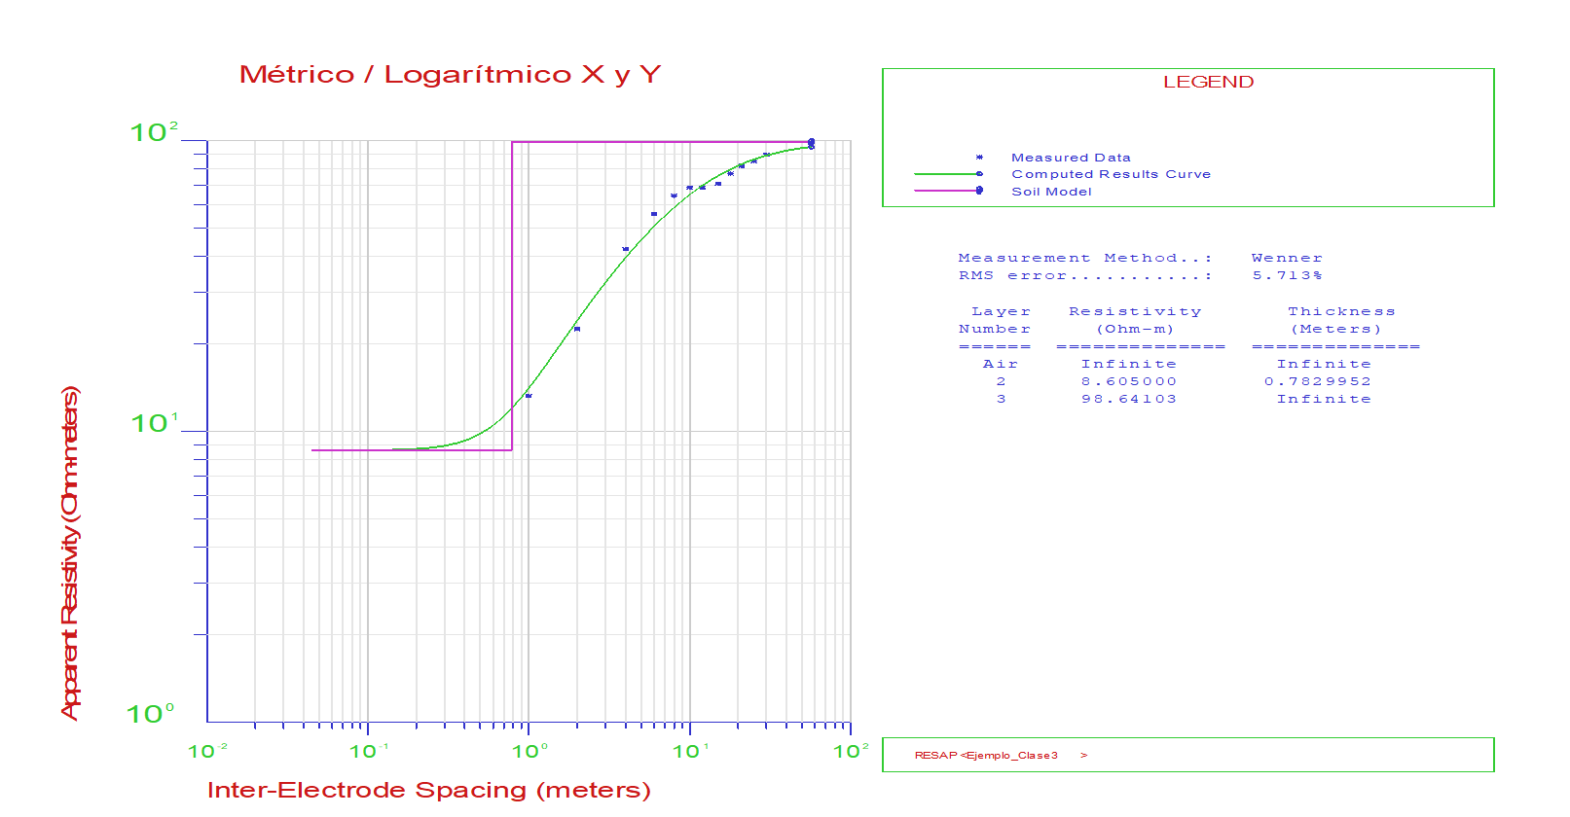
FECHA | 2023-07-10
N° PROYECTO | PT1
PUNTO EN GOOGLE EARTH
UBICACIÓN
Valor de "a" en metros | N° GUARDADO | S-N (Ohms-m) | E-O (Ohms-m) | Descarte Eje X | Descarte Eje Y | Promedio Ohms-m
1 | 1 | 12.86 | 13.62 | -2.87% | 2.87% | 13.24
2 | 2 | 21.40 | 23.62 | -4.93% | 4.93% | 22.51
4 | 3 | 41.20 | 43.50 | -2.72% | 2.72% | 42.35
6 | 4 | 54.80 | 57.10 | -2.06% | 2.06% | 55.95
8 | 5 | 63.80 | 65.30 | -1.16% | 1.16% | 64.55
10 | 6 | 67.40 | 70.40 | -2.18% | 2.18% | 68.90
12 | 7 | 67.40 | 70.00 | -1.89% | 1.89% | 68.70
15 | 8 | 69.90 | 72.10 | -1.55% | 1.55% | 71.00
18 | 9 | 75.60 | 78.20 | -1.69% | 1.69% | 76.90
21 | 10 | 79.90 | 83.40 | -2.14% | 2.14% | 81.65
25 | 11 | 83.50 | 86.30 | -1.65% | 1.65% | 84.90
30 | 12 | 87.60 | 91.40 | -2.12% | 2.12% | 89.50

Punto 1

Punto 2
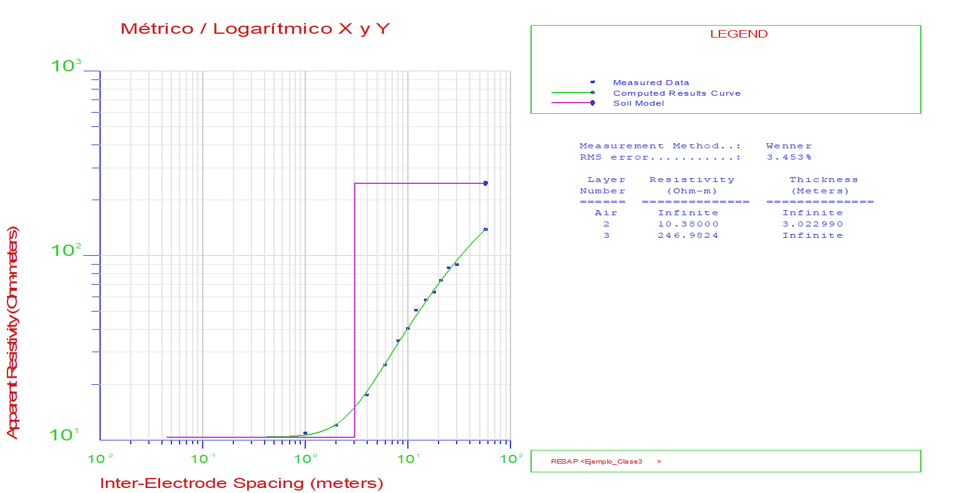
FECHA | 2023-07-10
N° PROYECTO | PT2
PUNTO EN GOOGLE EARTH
UBICACIÓN
Valor de "a" en metros | N° GUARDADO | S-N (Ohms-m) | E-O (Ohms-m) | Descarte Eje X | Descarte Eje Y | Promedio Ohms-m
1 | 1 | 10.01 | 11.87 | -8.50% | 8.50% | 10.94
2 | 2 | 11.16 | 12.95 | -7.42% | 7.42% | 12.06
4 | 3 | 17.22 | 17.91 | -1.96% | 1.96% | 17.56
6 | 4 | 24.60 | 26.50 | -3.72% | 3.72% | 25.55
8 | 5 | 33.90 | 35.30 | -2.02% | 2.02% | 34.60
10 | 6 | 38.20 | 42.50 | -5.33% | 5.33% | 40.35
12 | 7 | 49.60 | 51.80 | -2.17% | 2.17% | 50.70
15 | 8 | 55.60 | 59.50 | -3.39% | 3.39% | 57.55
18 | 9 | 62.80 | 64.20 | -1.10% | 1.10% | 63.50
21 | 10 | 72.40 | 74.70 | -1.56% | 1.56% | 73.55
25 | 11 | 83.40 | 88.90 | -3.19% | 3.19% | 86.15
30 | 12 | 85.50 | 93.80 | -4.63% | 4.63% | 89.65

Punto 2

Punto 3
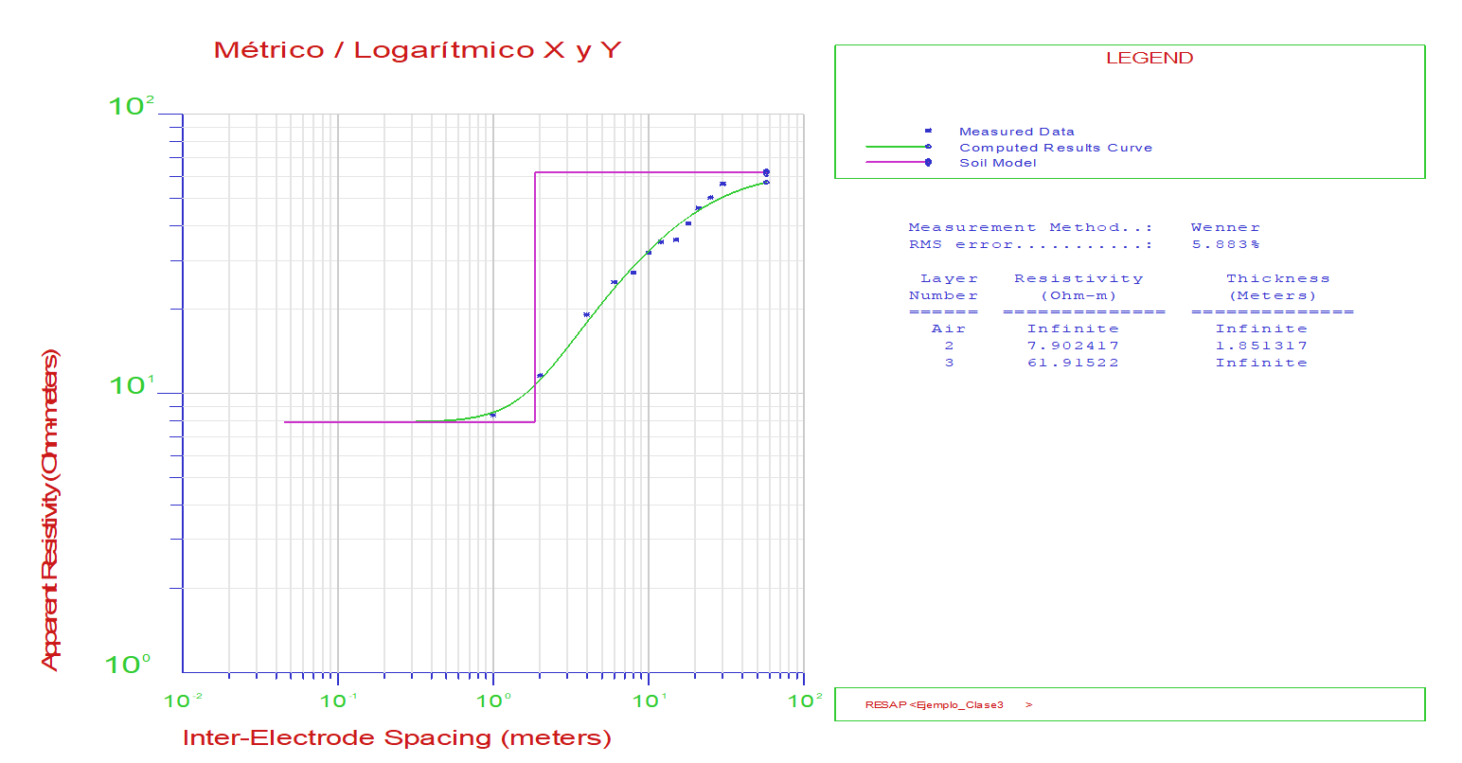
FECHA | 2023-07-10
N° PROYECTO | PT3
PUNTO EN GOOGLE EARTH
UBICACIÓN
Valor de "a" en metros | N° GUARDADO | S-N (Ohms-m) | E-O (Ohms-m) | Descarte Eje X | Descarte Eje Y | Promedio Ohms-m
1 | 1 | 9.03 | 7.70 | 7.95% | -7.95% | 8.37
2 | 2 | 11.79 | 11.42 | 1.59% | -1.59% | 11.61
4 | 3 | 18.74 | 19.61 | -2.27% | 2.27% | 19.17
6 | 4 | 24.60 | 25.60 | -1.99% | 1.99% | 25.10
8 | 5 | 26.60 | 27.70 | -2.03% | 2.03% | 27.15
10 | 6 | 31.40 | 32.50 | -1.72% | 1.72% | 31.95
12 | 7 | 34.30 | 35.50 | -1.72% | 1.72% | 34.90
15 | 8 | 35.00 | 36.20 | -1.69% | 1.69% | 35.60
18 | 9 | 39.70 | 41.70 | -2.46% | 2.46% | 40.70
21 | 10 | 45.10 | 47.30 | -2.38% | 2.38% | 46.20
25 | 11 | 49.60 | 51.30 | -1.68% | 1.68% | 50.45
30 | 12 | 57.10 | 55.80 | 1.15% | -1.15% | 56.45

Punto 3

Punto 4
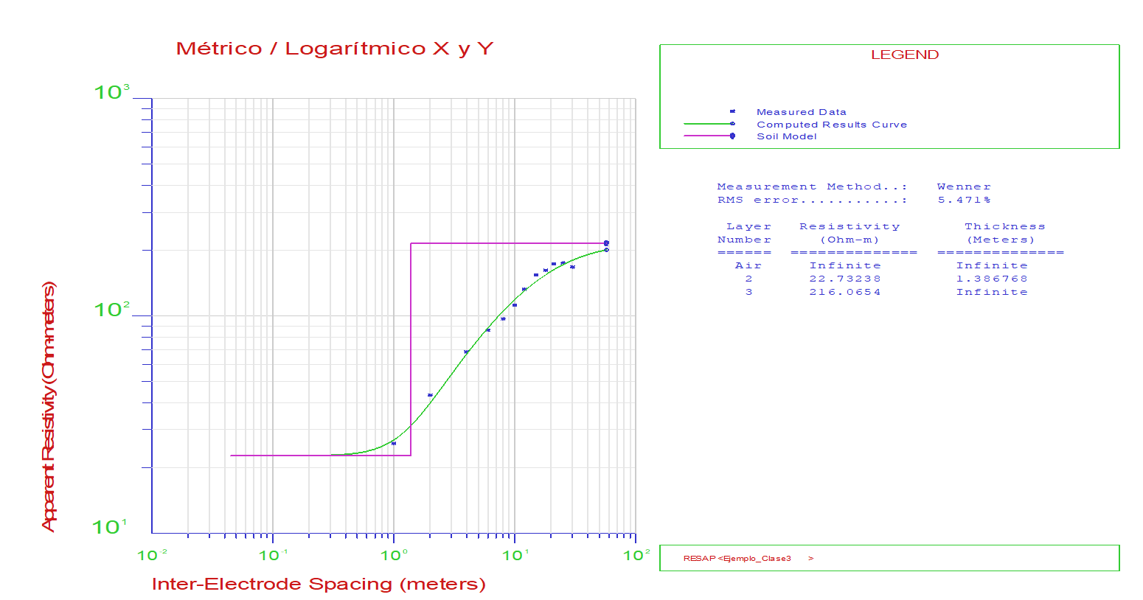
FECHA | 2023-07-10
N° PROYECTO | PT4
PUNTO EN GOOGLE EARTH
UBICACIÓN
Valor de "a" en metros | N° GUARDADO | S-N (Ohms-m) | E-O (Ohms-m) | Descarte Eje X | Descarte Eje Y | Promedio Ohms-m
1 | 1 | 24.60 | 27.20 | -5.02% | 5.02% | 25.90
2 | 2 | 44.60 | 41.80 | 3.24% | -3.24% | 43.20
4 | 3 | 66.00 | 70.80 | -3.51% | 3.51% | 68.40
6 | 4 | 84.40 | 88.00 | -2.09% | 2.09% | 86.20
8 | 5 | 98.00 | 96.10 | 0.98% | -0.98% | 97.05
10 | 6 | 113.10 | 111.50 | 0.71% | -0.71% | 112.30
12 | 7 | 133.90 | 131.90 | 0.75% | -0.75% | 132.90
15 | 8 | 153.60 | 155.30 | -0.55% | 0.55% | 154.45
18 | 9 | 161.20 | 163.50 | -0.71% | 0.71% | 162.35
21 | 10 | 172.70 | 174.70 | -0.58% | 0.58% | 173.70
25 | 11 | 175.20 | 176.00 | -0.23% | 0.23% | 175.60
30 | 12 | 165.00 | 171.20 | -1.84% | 1.84% | 168.10

Punto 4

Punto 5
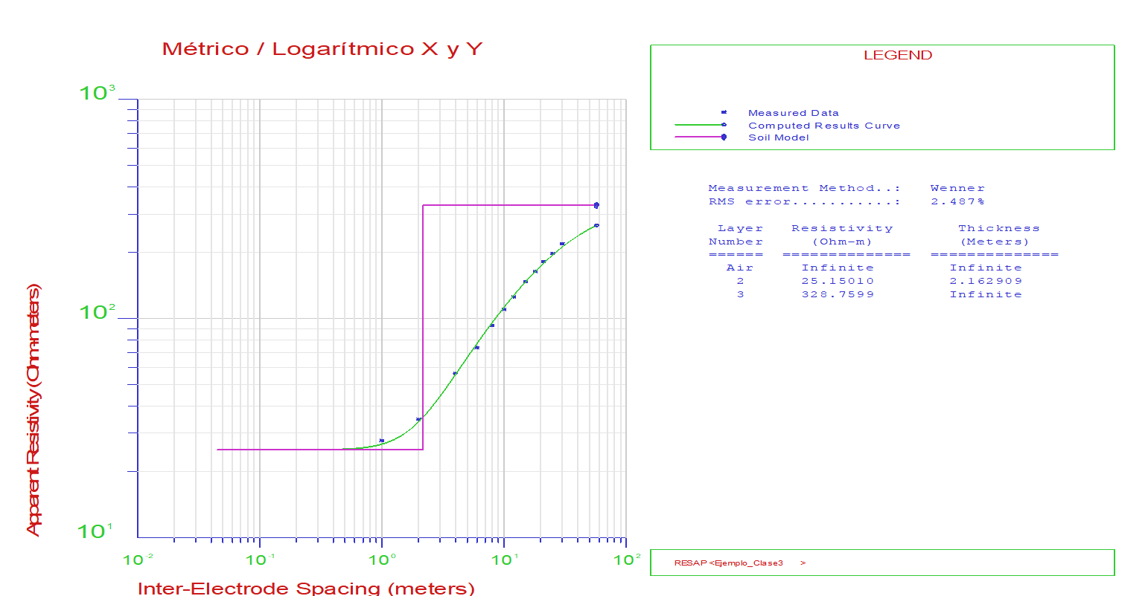
FECHA | 2023-07-10
N° PROYECTO | PT5
PUNTO EN GOOGLE EARTH
UBICACIÓN
Valor de "a" en metros | N° GUARDADO | S-N (Ohms-m) | E-O (Ohms-m) | Descarte Eje X | Descarte Eje Y | Promedio Ohms-m
1 | 1 | 27.50 | 28.00 | -0.90% | 0.90% | 27.75
2 | 2 | 33.60 | 35.80 | -3.17% | 3.17% | 34.70
4 | 3 | 58.10 | 54.40 | 3.29% | -3.29% | 56.25
6 | 4 | 74.70 | 72.70 | 1.36% | -1.36% | 73.70
8 | 5 | 96.20 | 89.90 | 3.39% | -3.39% | 93.05
10 | 6 | 112.10 | 108.10 | 1.82% | -1.82% | 110.10
12 | 7 | 124.30 | 126.90 | -1.04% | 1.04% | 125.60
15 | 8 | 150.80 | 144.10 | 2.27% | -2.27% | 147.45
18 | 9 | 160.30 | 168.10 | -2.38% | 2.38% | 164.20
21 | 10 | 172.60 | 191.80 | -5.27% | 5.27% | 182.20
25 | 11 | 187.20 | 209.00 | -5.50% | 5.50% | 198.10
30 | 12 | 215.00 | 224.00 | -2.05% | 2.05% | 219.50

Punto 5

Punto 6
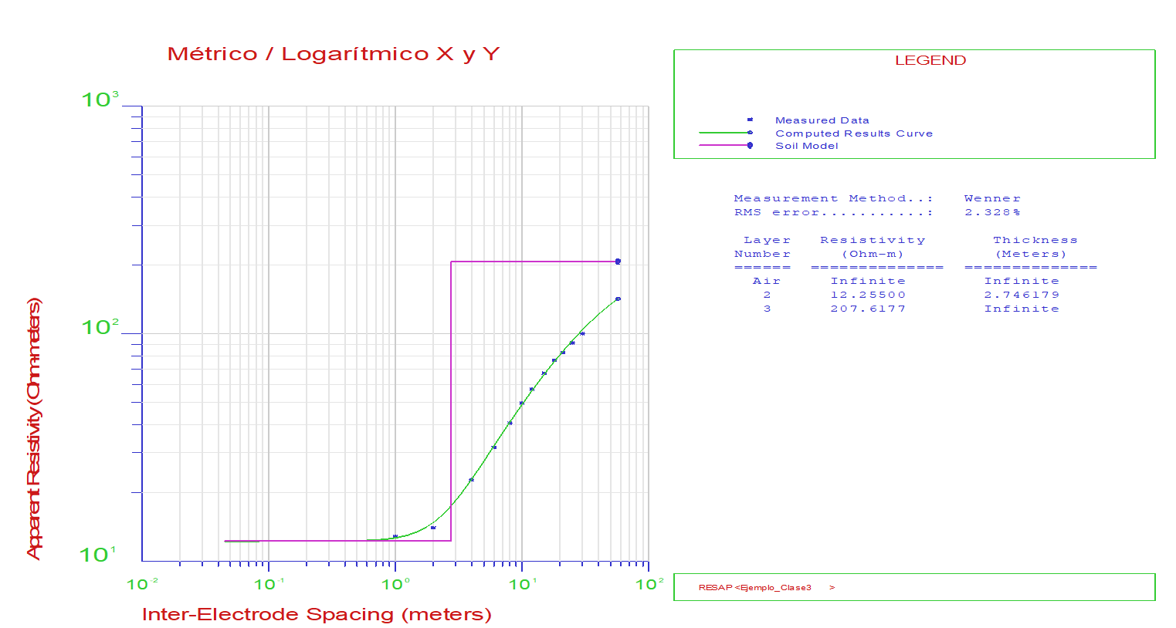
FECHA | 2023-07-10
N° PROYECTO | PT6
PUNTO EN GOOGLE EARTH
UBICACIÓN
Valor de "a" en metros | N° GUARDADO | S-N (Ohms-m) | E-O (Ohms-m) | Descarte Eje X | Descarte Eje Y | Promedio Ohms-m
1 | 1 | 11.66 | 14.03 | -9.23% | 9.23% | 12.84
2 | 2 | 14.66 | 13.42 | 4.42% | -4.42% | 14.04
4 | 3 | 22.20 | 23.50 | -2.84% | 2.84% | 22.85
6 | 4 | 30.50 | 32.80 | -3.63% | 3.63% | 31.65
8 | 5 | 39.20 | 41.80 | -3.21% | 3.21% | 40.50
10 | 6 | 49.20 | 50.10 | -0.91% | 0.91% | 49.65
12 | 7 | 56.20 | 58.00 | -1.58% | 1.58% | 57.10
15 | 8 | 66.40 | 67.80 | -1.04% | 1.04% | 67.10
18 | 9 | 74.90 | 78.10 | -2.09% | 2.09% | 76.50
21 | 10 | 81.80 | 83.70 | -1.15% | 1.15% | 82.75
25 | 11 | 90.70 | 91.70 | -0.55% | 0.55% | 91.20
30 | 12 | 98.40 | 102.10 | -1.85% | 1.85% | 100.25

Punto 6

Punto 7
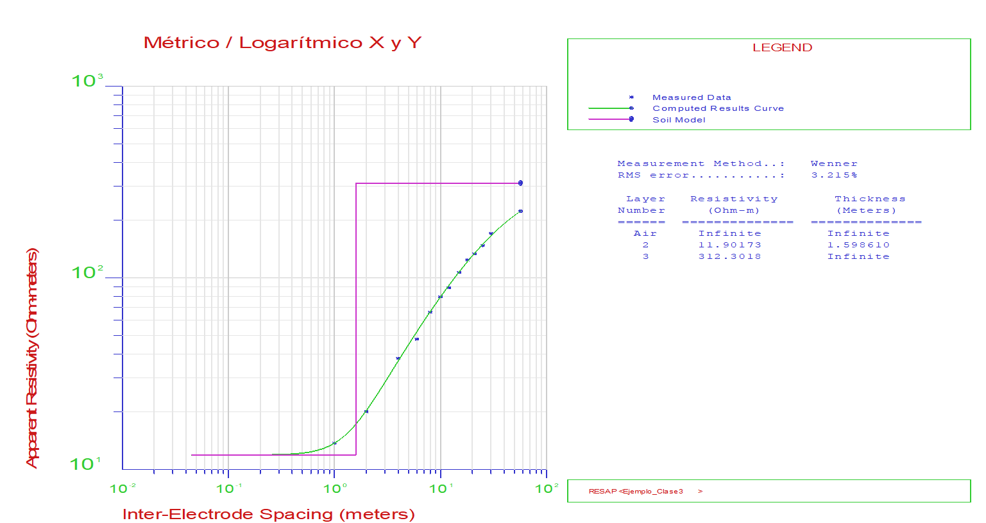
FECHA | 2023-07-10
N° PROYECTO | PT7
PUNTO EN GOOGLE EARTH
UBICACIÓN
Valor de "a" en metros | N° GUARDADO | S-N (Ohms-m) | E-O (Ohms-m) | Descarte Eje X | Descarte Eje Y | Promedio Ohms-m
1 | 1 | 14.18 | 13.25 | 3.39% | -3.39% | 13.72
2 | 2 | 18.99 | 21.10 | -5.26% | 5.26% | 20.05
4 | 3 | 36.00 | 40.00 | -5.26% | 5.26% | 38.00
6 | 4 | 49.80 | 45.90 | 4.08% | -4.08% | 47.85
8 | 5 | 65.10 | 67.40 | -1.74% | 1.74% | 66.25
10 | 6 | 78.90 | 80.40 | -0.94% | 0.94% | 79.65
12 | 7 | 90.10 | 87.40 | 1.52% | -1.52% | 88.75
15 | 8 | 107.10 | 106.20 | 0.42% | -0.42% | 106.65
18 | 9 | 121.80 | 126.20 | -1.77% | 1.77% | 124.00
21 | 10 | 133.70 | 132.90 | 0.30% | -0.30% | 133.30
25 | 11 | 149.90 | 144.40 | 1.87% | -1.87% | 147.15
30 | 12 | 169.40 | 171.40 | -0.59% | 0.59% | 170.40

Punto 7

Punto 8
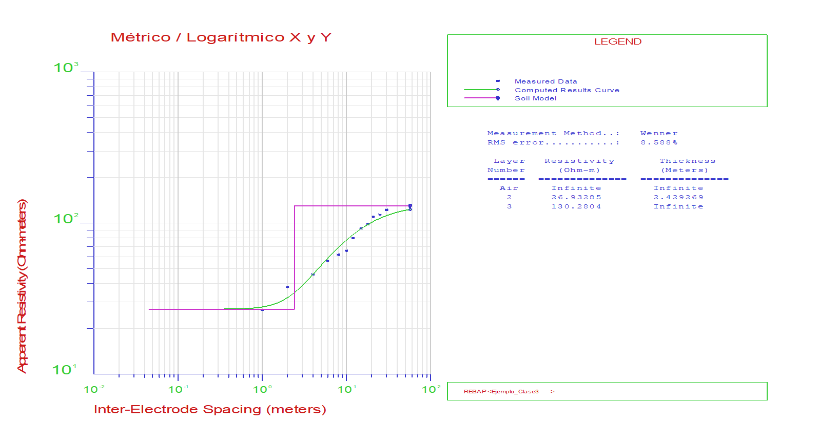
FECHA | 2023-07-10
N° PROYECTO | PT8
PUNTO EN GOOGLE EARTH
UBICACIÓN
Valor de "a" en metros | N° GUARDADO | S-N (Ohms-m) | E-O (Ohms-m) | Descarte Eje X | Descarte Eje Y | Promedio Ohms-m
1 | 1 | 25.00 | 28.30 | -6.19% | 6.19% | 26.65
2 | 2 | 36.10 | 39.50 | -4.50% | 4.50% | 37.80
4 | 3 | 47.30 | 44.00 | 3.61% | -3.61% | 45.65
6 | 4 | 55.00 | 57.30 | -2.05% | 2.05% | 56.15
8 | 5 | 60.30 | 63.10 | -2.27% | 2.27% | 61.70
10 | 6 | 67.50 | 63.60 | 2.97% | -2.97% | 65.55
12 | 7 | 78.40 | 80.80 | -1.51% | 1.51% | 79.60
15 | 8 | 91.90 | 93.40 | -0.81% | 0.81% | 92.65
18 | 9 | 99.30 | 97.50 | 0.91% | -0.91% | 98.40
21 | 10 | 109.70 | 110.50 | -0.36% | 0.36% | 110.10
25 | 11 | 113.00 | 114.30 | -0.57% | 0.57% | 113.65
30 | 12 | 123.20 | 121.80 | 0.57% | -0.57% | 122.50

Punto 8

Punto 9
FECHA | 2023-07-10
N° PROYECTO | PT9
PUNTO EN GOOGLE EARTH
UBICACIÓN
Valor de "a" en metros | N° GUARDADO | S-N (Ohms-m) | E-O (Ohms-m) | Descarte Eje X | Descarte Eje Y | Promedio Ohms-m
1 | 1 | 19.94 | 20.70 | -1.87% | 1.87% | 20.32
2 | 2 | 44.50 | 48.10 | -3.89% | 3.89% | 46.30
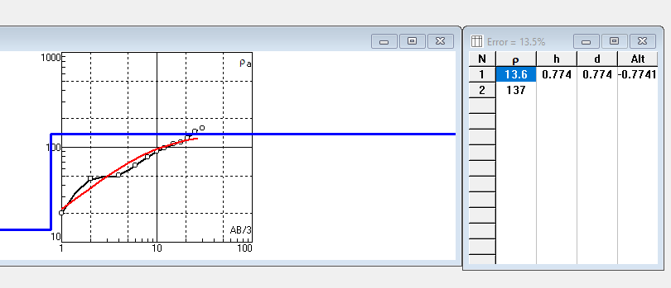
4 | 3 | 51.10 | 49.20 | 1.89% | -1.89% | 50.15
6 | 4 | 64.10 | 65.70 | -1.23% | 1.23% | 64.90
8 | 5 | 77.80 | 79.70 | -1.21% | 1.21% | 78.75
10 | 6 | 89.60 | 90.20 | -0.33% | 0.33% | 89.90
12 | 7 | 97.20 | 98.30 | -0.56% | 0.56% | 97.75
15 | 8 | 106.80 | 110.10 | -1.52% | 1.52% | 108.45
18 | 9 | 113.20 | 112.20 | 0.44% | -0.44% | 112.70
21 | 10 | 123.30 | 125.80 | -1.00% | 1.00% | 124.55
25 | 11 | 142.50 | 148.90 | -2.20% | 2.20% | 145.70
30 | 12 | 158.70 | 157.90 | 0.25% | -0.25% | 158.30

Punto 9

Punto 10
FECHA | 2023-07-10
N° PROYECTO | PT10
PUNTO EN GOOGLE EARTH
UBICACIÓN
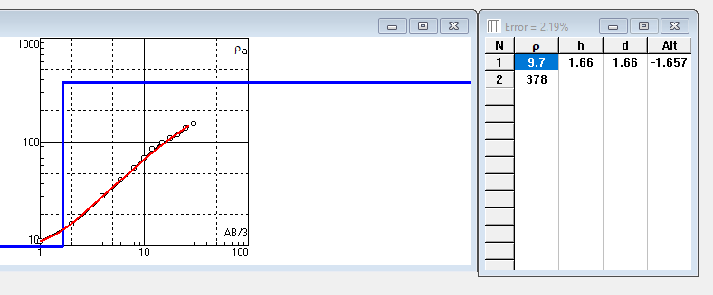
Valor de "a" en metros | N° GUARDADO | S-N (Ohms-m) | E-O (Ohms-m) | Descarte Eje X | Descarte Eje Y | Promedio Ohms-m
1 | 1 | 11.68 | 10.49 | 5.37% | -5.37% | 11.09
2 | 2 | 16.72 | 15.48 | 3.85% | -3.85% | 16.10
4 | 3 | 31.00 | 29.10 | 3.16% | -3.16% | 30.05
6 | 4 | 39.90 | 45.70 | -6.78% | 6.78% | 42.80
8 | 5 | 51.70 | 59.30 | -6.85% | 6.85% | 55.50
10 | 6 | 64.60 | 75.50 | -7.78% | 7.78% | 70.05
12 | 7 | 78.10 | 91.50 | -7.90% | 7.90% | 84.80
15 | 8 | 95.40 | 98.70 | -1.70% | 1.70% | 97.05
18 | 9 | 106.60 | 111.20 | -2.11% | 2.11% | 108.90
21 | 10 | 115.70 | 117.90 | -0.94% | 0.94% | 116.80
25 | 11 | 123.40 | 147.40 | -8.86% | 8.86% | 135.40
30 | 12 | 147.60 | 150.20 | -0.87% | 0.87% | 148.90

Punto 10

Punto 11
FECHA | 2023-07-10
N° PROYECTO | PT11
PUNTO EN GOOGLE EARTH
UBICACIÓN
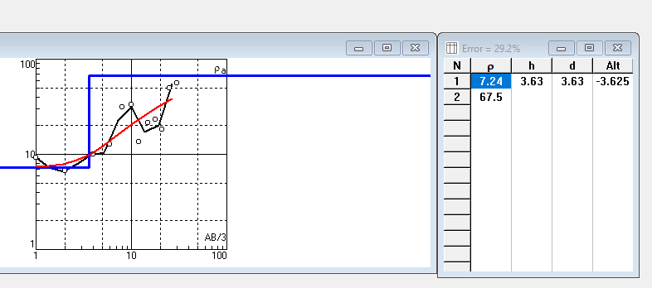
Valor de "a" en metros | N° GUARDADO | S-N (Ohms-m) | E-O (Ohms-m) | Descarte Eje X | Descarte Eje Y | Promedio Ohms-m
1 | 1 | 9.28 | 9.28 | 0.00% | 0.00% | 9.28
2 | 2 | 6.67 | 6.67 | 0.00% | 0.00% | 6.67
4 | 3 | 9.56 | 10.48 | -4.59% | 4.59% | 10.02
6 | 4 | 11.94 | 13.30 | -5.39% | 5.39% | 12.62
8 | 5 | 30.90 | 32.10 | -1.90% | 1.90% | 31.50
10 | 6 | 31.60 | 34.40 | -4.24% | 4.24% | 33.00
12 | 7 | 14.99 | 12.21 | 10.22% | -10.22% | 13.60
15 | 8 | 21.60 | 21.30 | 0.70% | -0.70% | 21.45
18 | 9 | 27.10 | 19.63 | 15.99% | -15.99% | 23.37
21 | 10 | 18.54 | 18.25 | 0.79% | -0.79% | 18.40
25 | 11 | 49.60 | 49.90 | -0.30% | 0.30% | 49.75
30 | 12 | 56.00 | 55.90 | 0.09% | -0.09% | 55.95

Punto 11

 |  |  |  |  |  |  | 8.84
 |  |  |  |  |  |  | 7,885
 |  |  |  |  |  |  | 10.02
 |  |  |  |  |  |  | 12.62
 |  |  |  |  |  |  | 31.5
 |  |  |  |  |  |  | 33
 |  |  |  |  |  |  | 13.6
 |  |  |  |  |  |  | 21.45
 |  |  |  |  |  |  | 23,365
 |  |  |  |  |  |  | 18,395
 |  |  |  |  |  |  | 49.75
 |  |  |  |  |  |  | 55.95

